家具
大报告厅家具部分预算清单
编号 | 图片 | 名称 | 尺寸/材质 | 数量 | 单位 | 单价 | 合计
1 | 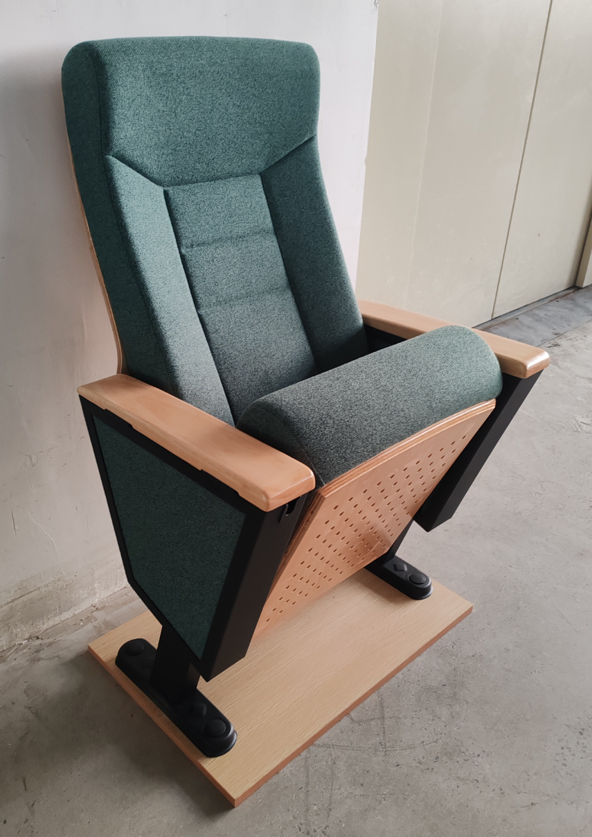 | 礼堂椅红色（带头套、写字板、后置水杯架） | 1、座椅中心距580±5mm、座高440±10mm、座包打开到背后最长760±10mm、椅高1030±10mm，地面到扶手面高度605±5mm。 2、背内板：采用优质夹板经模具压注成型。外型成弧型，美观大方，具有曲线美。 3、座、背海绵采用高密度聚酯定型海绵原料，经模具冷固发泡一体成型。 4、背外板：采用优质高密度硬木多层板，经模具冷压注成型，不褪色，抗变型。背外板规格：长度为750±5mm mm，宽度为495±5mm，厚度为15mm。 5、座外板：采用优质高密度硬木多层板经模具压注成型。尺寸规格：长度为460±5mm，宽度为430±5 mm，厚度为15mm。 5、面料为优质品牌耐磨毛麻纺织面料,要求耐磨性高,渗透力强,吸声效果好、软硬适中、使用长时间无起球、褪色等。 6、写字板：采用环保E1级三聚氰胺饰面板，桌面造型为不规则体，四周截面采用PP塑料一次性注塑封边成型，无接缝，桌面四周正反面为圆弧边，坐人下去正前方与背面分别带有长160mm一次性注塑封边笔槽。书写板规格：285*245*20mm（长宽±5mm）。 7、写字板支架：采用新型直接焊接成型链接件φ14mm实心冷拉圆铁支架与优质T3。0mm热板，经焊接、打磨、除油除锈、磷化、高温静电喷涂等工序处理；写字板支架与写字板组合后能承重静压100KG无变形、断裂现象。 8、扶手脚架采用优质A级热轧板T2.0mm经模具冲压焊接成型其框架宽度80mm、长度430mm、高度385mm，底脚板采用2 mm优质冷轧钢冲压成型，脚管采用80X40XT1.5优质方管经二氧化碳焊接成型，表面采用防锈静电喷亚光黑处理。 9、扶手面盖：采用优质橡胶木加工成形，表面采用优质PU环保聚酯面漆涂饰，光滑亮丽，厚度为26mm长度440mm、宽80mm。 10、扶手框装饰侧板：选用优质高密度中纤板经模具一次成型并弃用传统易脱落、易变形的外扣式工艺采用新型内嵌式使之更加稳固、实用。 11、回位功能：座内采用扭簧与阻尼器(慢回位)结构，持久耐用，而且无回位噪音。 12、座椅固定：采用优质自攻螺丝与内六角M6、M8电镀或者镀络坚固螺丝连接紧固。 | 558 | 张
2 | 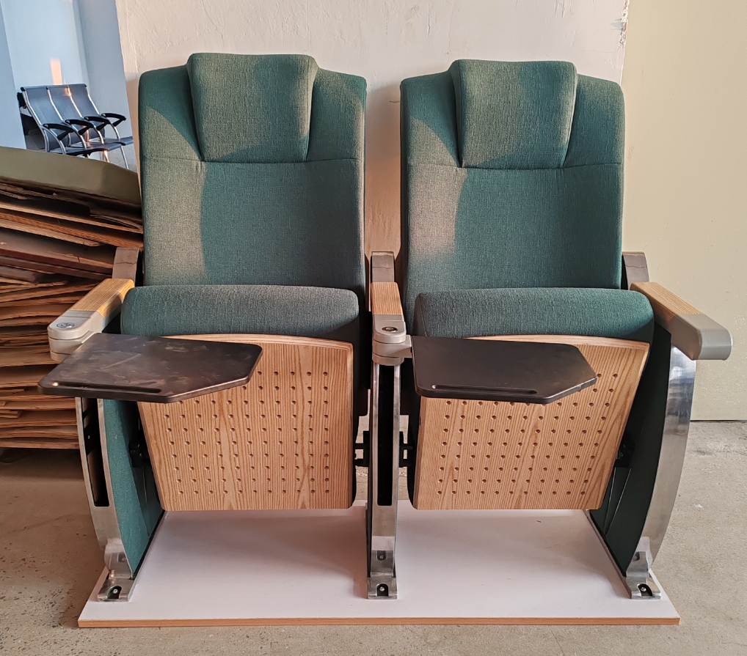 | 礼堂椅红色 （带头套、后置水杯架） | 1座椅根据人体形态工程学原理设计制造，背垫和座垫之弧形完全符合人体生理曲线，外形美观，大方，座高和座深合理，坐感舒适，座垫可自动回位。 2、座椅中心距570±5mm、座高450±10mm、座包打开到背后最长725±10mm、椅高1050±10mm,扶手脚高680±5mm、地面到扶手面高度630±5mm。 3、座椅外板采用优质高密度多层板经胶粘剂与高频热压机一次成型座、背外板，再经修边、打磨和多层油漆底面等多道工序，面采用优质PU环保聚酯油漆饰面，油漆吸附力强、耐腐蚀、易清洗等。 4、座、背海绵采用高密度聚酯定型海绵原料，经模具冷固发泡一体成型，座、背海绵与瓦型座背外板相呼应。 5、面料为优质品牌耐磨毛麻纺织面料,,要求耐磨性高,渗透力强,吸声效果好、软硬适中、使用长时间无气球、褪色等。 6、扶手面采用优质橡胶实木木材加工成形，表面采用优质PU环保聚酯面漆涂饰，光滑亮丽。 7、椅脚架选用优质环保铝合金材质经模具一次性成型，净重不低于3.14kg表面经打磨抛光、电泳、抛光处理。 8、扶手脚架侧板装饰面板：由3块厚4mm装饰板外覆耐磨毛麻纺织面料组成。 9、椅座弃用市场传统木框钉架工艺启用新型铁框工艺（座外板与座海绵组装采用正侧、后侧隐藏型固定，即座外板正面无任何螺丝）。 10、座椅角码：选用优质不锈钢板经模具一次焊接成型。 11、座椅回弹：选用阻尼棒无声回复结构。 12、座椅固定：采用优质自攻螺丝与内六角M6、M8电镀或者镀络坚固螺丝连接紧固。 | 12 | 张
3 | 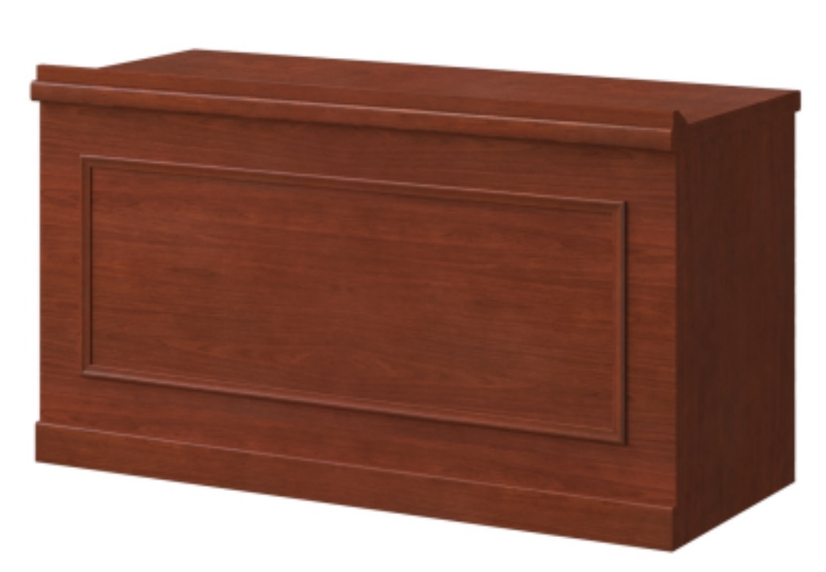 | 培训桌 | 规格：1200W*600D*750H 材质:(1)基材:采用优质E1级高密度中纤板材，符合国家强制性标准GB18583-2008 《室内装饰装修材料 胶粘剂中有害物质限量》的要求。胶合和附着性能丰固、经久耐 用，各项指标均达到国际环保要求。(2)面材:优质环保AM级天然木皮饰面，面材平整 度高，误差不大于0.1mm，经过防虫防腐处理，耐磨性好，纹理清自然，色泽一致,接 口自然平整。(3)油漆:采用一级环保油溱;经9次以上油漆喷涂及打磨工艺，产品流平 性与流挂性好、透明度高、耐磨性好、色泽柔和，无颗粒、气泡、泛白、渣点，颜色 均匀:(4)封边:采用优质白木进行封边精修，物理性能佳，不易变开及开裂，封边细 腻，线条均匀，转角过渡自然，从而保证产品美观、大方、实用; | 6 | 张
4 | 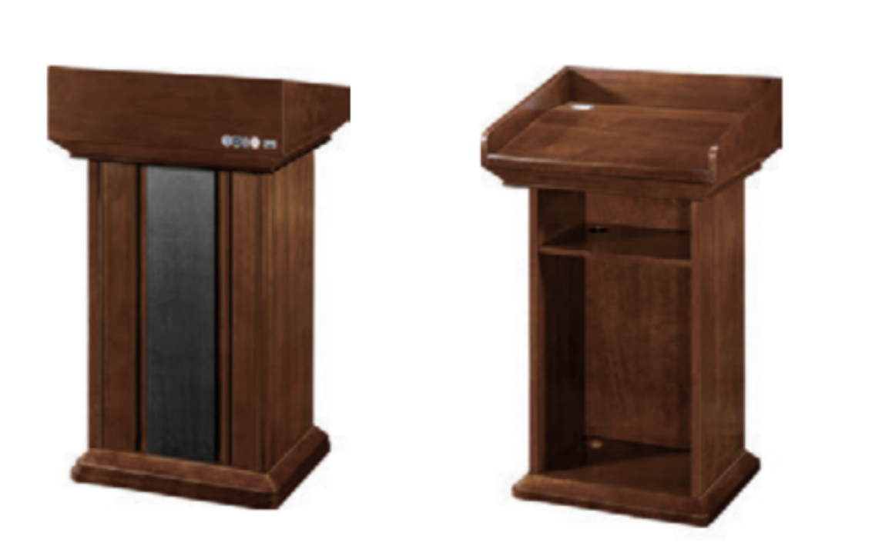 | 演讲台（含学校lOGO） | 规格：680W*550D*1160H 材质:(1)基材:采用优质E1级高密度中纤板材，符合国家强制性标准GB18583-2008 《室内装饰装修材料 胶粘剂中有害物质限量》的要求。胶合和附着性能丰固、经久耐 用，各项指标均达到国际环保要求。(2)面材:优质环保AM级天然木皮饰面，面材平整 度高，误差不大于0.1mm，经过防虫防腐处理，耐磨性好，纹理清自然，色泽一致,接 口自然平整。(3)油漆:采用一级环保油溱;经9次以上油漆喷涂及打磨工艺，产品流平 性与流挂性好、透明度高、耐磨性好、色泽柔和，无颗粒、气泡、泛白、渣点，颜色 均匀:(4)封边:采用优质白木进行封边精修，物理性能佳，不易变开及开裂，封边细 腻，线条均匀，转角过渡自然，从而保证产品美观、大方、实用; | 1 | 张
5 | 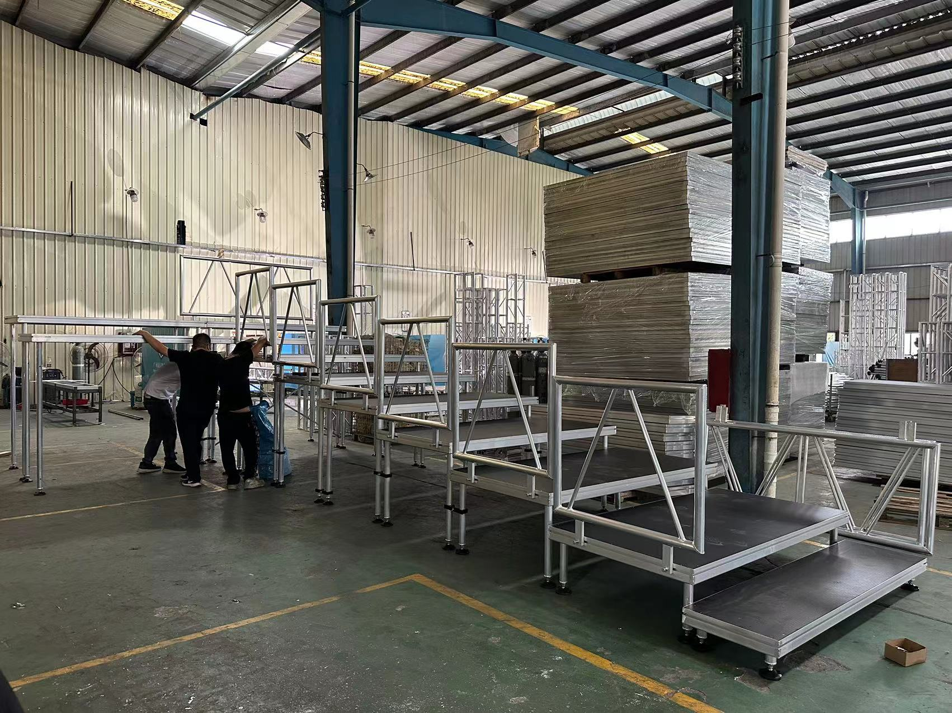 | 铝合金 舞台合唱台 16m*4m | 铝合金舞台合唱台:1m*2m的32块， 合唱台高度25-50-75-100cm。 ▲1.面板框型材采用高强度铝合金6061-T6,独立开模设计。 ▲2.面板为高密度合唱台专用防水防滑胶合板，具有阻燃、耐磨、抗氧化等特点，板厚为：18.0mm. ▲3.立柱型材采用高强度铝合金6061-T6，一块台板配置4条舞台立柱。 ▲4.调节脚杯采用带胶垫万向调节脚杯，室内外均适合使用，可以手动调节使合唱台达到平衡，地面倾斜时，脚杯同样能自动调节到最佳状态，使合唱台平稳。 ▲5.合唱台之间有卡扣连接，保障了合唱台整体的稳定性。 ▲6.护栏：合唱台左右后面，3面护栏，保障人员在合唱台边缘的安全。 备注：制作尺寸：1m*2m 报价中所有铝合金产品均采用中国铝型材企业龙头提供的国际标准铝合金型材6061-T6，原材料到工厂后制作的产品是经过数十道程序在型腔模具中采用主流的氩弧焊焊接技术，焊接完成，经抛光打磨校正后用质地柔软的气泡膜包装后发货，铝合金舞台合唱台搭建完成后平均承重静荷载可达650kg/㎡。 | 1 | 项
 |  |  |  |  |  | 总计：

